Karte
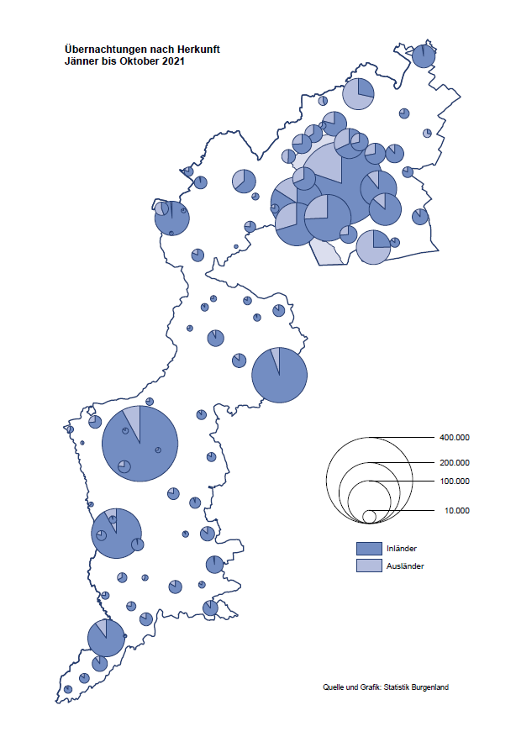

Bgld
Ankünfte nach Unterkunftsart |  |  |  |  |  |  |  | Übernachtungen nach Unterkunftsart |  |  |  |  |  |  |  | Daten für Grafik 2:
Oktober 2021 |  |  |  |  |  |  |  | Oktober 2021 |  |  |  |  |  |  |  |  | Monat | 2021 | 2020 | Ø 2010-2020 | 2020 | 2019 | 2018 | 2017 | 2016 | 2015 | 2014 | 2013 | 2012 | 2011 | 2010

Unterkunftsart | Ankünfte |  |  |  |  |  |  | Unterkunftsart | Übernachtungen |  |  |  |  |  |  |  |  | 2,300,221 | 2,287,961 | 2,920,278 | 2,287,961 | 3,144,232 | 3,050,564 | 3,092,657 | 3,084,025 | 2,914,691 | 2,912,637 | 2,853,243 | 2,938,655 | 2,933,357 | 2,911,034
 | Inländer |  | Ausländer |  | insgesamt |  |  |  | Inländer |  | Ausländer |  | insgesamt
 | 2020 | 2021 | 2020 | 2021 | 2020 | 2021 | % |  | 2020 | 2021 | 2020 | 2021 | 2020 | 2021 | % | Jänner | 1 | 29,476 | 145,353 | 138,168 | 145,353 | 142,561 | 145,246 | 145,386 | 144,674 | 134,038 | 133,981 | 132,179 | 136,230 | 128,519 | 131,684
 |  |  |  |  |  |  |  |  |  |  |  |  |  |  |  | Feber | 2 | 34,472 | 151,431 | 139,118 | 151,431 | 140,588 | 142,295 | 142,728 | 145,581 | 135,782 | 142,631 | 131,305 | 135,387 | 132,050 | 130,518
Burgenland | 65,161 | 82,517 | 6,317 | 12,896 | 71,478 | 95,413 | 33.5% | Burgenland | 180,427 | 216,509 | 23,126 | 41,217 | 203,553 | 257,726 | 26.6% | März | 3 | 45,792 | 64,358 | 148,120 | 64,358 | 163,253 | 168,732 | 155,317 | 173,021 | 148,988 | 147,200 | 164,265 | 148,907 | 139,865 | 155,416
Gewerbl. Beherbergungsbetrieb | 51,797 | 67,228 | 4,685 | 9,878 | 56,482 | 77,106 | 36.5% | Gewerbl. Beherbergungsbetrieb | 118,872 | 152,601 | 15,366 | 29,556 | 134,238 | 182,157 | 35.7% | April | 4 | 50,285 | 5,072 | 193,444 | 5,072 | 244,826 | 224,025 | 232,034 | 202,440 | 201,029 | 212,756 | 185,187 | 215,698 | 211,430 | 193,387
5/4-Stern | 35,083 | 45,193 | 2,418 | 5,309 | 37,501 | 50,502 | 34.7% | 5/4-Stern | 83,507 | 108,536 | 9,730 | 18,080 | 93,237 | 126,616 | 35.8% | Mai | 5 | 158,476 | 46,179 | 267,078 | 46,179 | 283,418 | 306,488 | 278,950 | 328,809 | 292,559 | 285,056 | 297,188 | 278,023 | 257,616 | 283,574
3-Stern | 13,890 | 18,841 | 1,724 | 3,173 | 15,614 | 22,014 | 41.0% | 3-Stern | 29,250 | 37,633 | 4,573 | 8,046 | 33,823 | 45,679 | 35.1% | Juni | 6 | 333,648 | 233,437 | 307,010 | 233,437 | 353,757 | 312,160 | 347,452 | 298,750 | 304,686 | 319,646 | 276,693 | 292,628 | 343,074 | 294,830
2/1-Stern | 2,824 | 3,194 | 543 | 1,396 | 3,367 | 4,590 | 36.3% | 2/1-Stern | 6,115 | 6,432 | 1,063 | 3,430 | 7,178 | 9,862 | 37.4% | Juli | 7 | 472,159 | 447,640 | 423,318 | 447,640 | 430,134 | 431,967 | 436,808 | 437,717 | 417,086 | 403,168 | 408,674 | 409,575 | 413,893 | 419,841
Privatquartier nicht auf Bauernhof | 2,432 | 2,997 | 388 | 666 | 2,820 | 3,663 | 29.9% | Privatquartier nicht auf Bauernhof | 4,919 | 6,242 | 1,361 | 2,162 | 6,280 | 8,404 | 33.8% | Aug | 8 | 557,336 | 546,671 | 508,075 | 546,671 | 513,292 | 486,508 | 503,565 | 510,434 | 483,048 | 494,104 | 488,499 | 519,743 | 517,405 | 525,560
Privatquartier auf Bauernhof | 1,173 | 1,833 | 128 | 307 | 1,301 | 2,140 | 64.5% | Privatquartier auf Bauernhof | 2,686 | 3,977 | 575 | 1,196 | 3,261 | 5,173 | 58.6% | Sept | 9 | 360,851 | 369,853 | 293,791 | 369,853 | 301,838 | 294,404 | 306,558 | 299,008 | 282,739 | 260,716 | 264,879 | 291,135 | 281,631 | 278,944
Campingplatz | 4,073 | 3,870 | 461 | 806 | 4,534 | 4,676 | 3.1% | Campingplatz | 10,218 | 8,672 | 1,854 | 2,423 | 12,072 | 11,095 | -8.1% | Okt | 10 | 257,726 | 203,553 | 212,194 | 203,553 | 225,667 | 217,367 | 218,450 | 217,470 | 203,272 | 206,019 | 203,858 | 211,959 | 211,883 | 214,636
Kurheim der Sozialvers.träger | 296 | 358 | 1 | 0 | 297 | 358 | 20.5% | Kurheim der Sozialvers.träger | 9,610 | 11,068 | 35 | 13 | 9,645 | 11,081 | 14.9% | Nov | 11 |  | 46,036 | 164,967 | 46,036 | 193,867 | 183,958 | 181,241 | 179,370 | 171,475 | 171,477 | 179,421 | 179,009 | 165,174 | 163,604
Private und öffentliche Kurheime | 1,752 | 1,187 | 6 | 21 | 1,758 | 1,208 | -31.3% | Private und öffentliche Kurheime | 24,237 | 21,283 | 58 | 209 | 24,295 | 21,492 | -11.5% | Dez | 12 |  | 28,378 | 124,993 | 28,378 | 151,031 | 137,414 | 144,168 | 146,751 | 139,989 | 135,883 | 121,095 | 120,361 | 130,817 | 119,040
Jugendherberge | 247 | 314 | 11 | 0 | 258 | 314 | 21.7% | Jugendherberge | 478 | 384 | 56 | 0 | 534 | 384 | -28.1%
Ferienwohnung, Ferienhaus | 3,005 | 4,181 | 577 | 1,067 | 3,582 | 5,248 | 46.5% | Ferienwohnung, Ferienhaus | 8,732 | 11,108 | 3,556 | 5,307 | 12,288 | 16,415 | 33.6% | Überschrift1: | Übernachtungen im Burgenland 2015
Sonstige Unterkunft | 386 | 549 | 60 | 151 | 446 | 700 | 57.0% | Sonstige Unterkunft | 675 | 1,174 | 265 | 351 | 940 | 1,525 | 62.2% | Überschrift2: | im Vergleich zu 2015 und Ø 2005-2015

Übernachtungen im Oktober nach Unterkunftsarten
Übernachtungen nach Monaten
 | Ø 2010-2020 | 2020 | 2021
Jänner | 138,168 | 145,353 | 29,476
Feber | 139,118 | 151,431 | 34,472
März | 148,120 | 64,358 | 45,792
April | 193,444 | 5,072 | 50,285
Mai | 267,078 | 46,179 | 158,476
Juni | 307,010 | 233,437 | 333,648
Juli | 423,318 | 447,640 | 472,159
Aug | 508,075 | 546,671 | 557,336
Sept | 293,791 | 369,853 | 360,851
Okt | 212,194 | 203,553 | 257,726
Nov | 164,967 | 46,036
Dez | 124,993 | 28,378
 |  |  |  |  |  |  |  |  |  |  |  |  |  |  |  | Daten für Grafik 1:
 |  |  |  |  |  |  |  |  |  |  |  |  |  |  |  |  | 2021 | 2020
 |  |  |  |  |  |  |  |  |  |  |  |  |  |  |  | 5/4-Stern | 126,616 | 93,237
 |  |  |  |  |  |  |  |  |  |  |  |  |  |  |  | 3-Stern | 45,679 | 33,823
 |  |  |  |  |  |  |  |  |  |  |  |  |  |  |  | 2/1-Stern | 9,862 | 7,178
 |  |  |  |  |  |  |  |  |  |  |  |  |  |  |  | Privatquartier | 13,577 | 9,541
 |  |  |  |  |  |  |  |  |  |  |  |  |  |  |  | Campingplatz | 11,095 | 12,072
 |  |  |  |  |  |  |  |  |  |  |  |  |  |  |  | Kurheim, Erhol. | 32,573 | 33,940
 |  |  |  |  |  |  |  |  |  |  |  |  |  |  |  | Sonst. Unterk. | 18,324 | 13,762

 |  |  |  |  |  |  |  |  |  |  |  |  |  |  |  | Kontrolle | 257,726 | 203,553

Gemeinde20
Die 20 Gemeinden mit den meisten Übernachtungen
Oktober 2021

Gemeinde | Ankünfte |  |  | Übernachtungen
 | 2020 | 2021 | % | 2020 | 2021 | %

Bad Tatzmannsdorf | 9,620 | 14,079 | 46.4% | 39,394 | 53,371 | 35.5%
Stegersbach | 8,342 | 10,115 | 21.3% | 19,876 | 24,663 | 24.1%
Lutzmannsburg | 7,680 | 9,345 | 21.7% | 18,311 | 22,088 | 20.6%
Podersdorf am See | 5,623 | 6,305 | 12.1% | 14,164 | 13,670 | -3.5%
Rust | 3,663 | 5,422 | 48.0% | 10,608 | 13,617 | 28.4%
Jennersdorf | 4,132 | 5,227 | 26.5% | 9,167 | 11,713 | 27.8%
Frauenkirchen | 4,782 | 5,655 | 18.3% | 9,529 | 11,101 | 16.5%
Pamhagen | 1,433 | 2,053 | 43.3% | 7,463 | 9,736 | 30.5%
Bad Sauerbrunn | 878 | 646 | -26.4% | 9,399 | 8,972 | -4.5%
Illmitz | 1,973 | 3,134 | 58.8% | 5,636 | 8,691 | 54.2%
Parndorf | 2,312 | 3,884 | 68.0% | 3,298 | 6,859 | 108.0%
Mörbisch am See | 1,523 | 2,393 | 57.1% | 4,539 | 6,294 | 38.7%
Neusiedl am See | 1,358 | 2,245 | 65.3% | 3,576 | 5,261 | 47.1%
Sankt Andrä am Zicksee | 404 | 489 | 21.0% | 4,565 | 4,614 | 1.1%
Jois | 1,151 | 1,627 | 41.4% | 2,715 | 3,928 | 44.7%
Eisenstadt | 1,076 | 1,733 | 61.1% | 2,071 | 3,677 | 77.5%
Kittsee | 156 | 145 | -7.1% | 3,121 | 3,072 | -1.6%
Gols | 868 | 989 | 13.9% | 1,591 | 2,497 | 56.9%
Sankt Martin an der Raab | 731 | 900 | 23.1% | 1,731 | 2,154 | 24.4%
Heiligenbrunn | 906 | 949 | 4.7% | 1,970 | 1,935 | -1.8%

Die 10 Gemeinden mit den meisten Übernachtungen im Oktober
 |  |  |  |  |  |  |  | Daten für Grafik: | 2020 | 2021 | 2020 | 2021
 |  |  |  |  |  |  | 1 | Bad Tatzmannsdorf | 39,394 | 53,371 | 65.7 | 66.6
 |  |  |  |  |  |  | 2 | Stegersbach | 19,876 | 24,663 | 33.1 | 30.8
 |  |  |  |  |  |  | 3 | Lutzmannsburg | 18,311 | 22,088 | 30.5 | 27.6
 |  |  |  |  |  |  | 4 | Podersdorf am See | 14,164 | 13,670 | 23.6 | 17.1
 |  |  |  |  |  |  | 5 | Rust | 10,608 | 13,617 | 17.7 | 17.0
 |  |  |  |  |  |  | 6 | Jennersdorf | 9,167 | 11,713 | 15.3 | 14.6
 |  |  |  |  |  |  | 7 | Frauenkirchen | 9,529 | 11,101 | 15.9 | 13.9
 |  |  |  |  |  |  | 8 | Pamhagen | 7,463 | 9,736 | 12.4 | 12.2
 |  |  |  |  |  |  | 9 | Bad Sauerbrunn | 9,399 | 8,972 | 15.7 | 11.2
 |  |  |  |  |  |  | 10 | Illmitz | 5,636 | 8,691 | 9.4 | 10.8
 |  |  |  |  |  |  |  | restliche Gemeinden | 60,006 | 80,104 | 100.0 | 100.0

 |  |  |  |  |  |  |  | Insgesamt | 203,553 | 257,726

